Oppskrift
Scattered Sushi i en skål (chirashizushi)Scattered Sushi i en skål (chirashizushi)
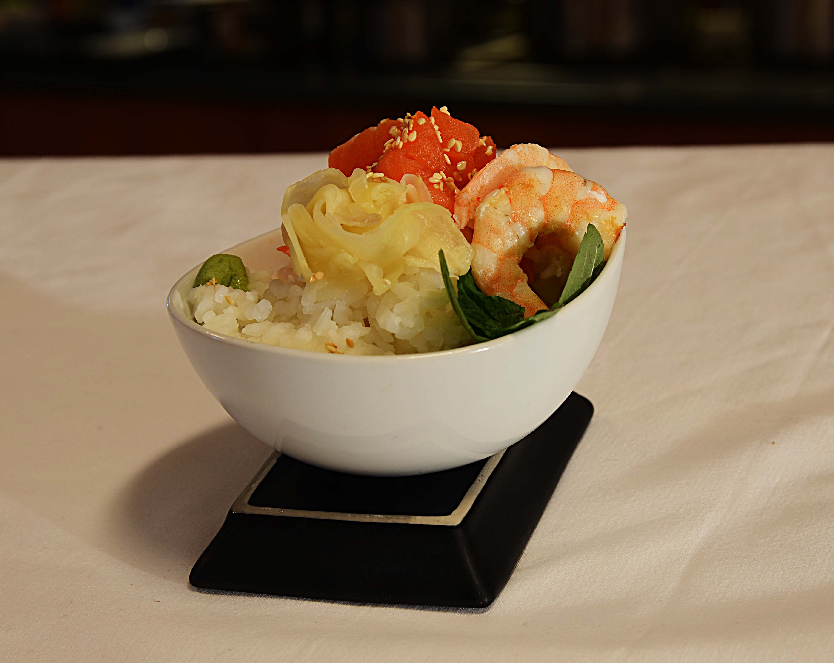

Kok ris som beskrevet på pakken -tilsett eddik, salt og sukker og avkjøl til ca 40 grader, skjær opp din fisk og frityrstek tempurascampien og stek Scampi naturell i litt wokolje. Plasser risen i en skål og dekorer med øvrige produkter på toppen - hell på rikelig med soya og litt sweet chilisaus. Legg på ingefær og wasabi om ønsket, ellers bruk gjerne litt frityrstekt purre som avslutning. Server soya og sweet chili som dip ved siden av. Kok ris som beskrevet på pakken -tilsett eddik, salt og sukker og avkjøl til ca 40 grader, skjær opp din fisk og frityrstek tempurascampien og stek Scampi naturell i litt wokolje. Plasser risen i en skål og dekorer med øvrige produkter på toppen - hell på rikelig med soya og litt sweet chilisaus. Legg på ingefær og wasabi om ønsket, ellers bruk gjerne litt frityrstekt purre som avslutning. Server soya og sweet chili som dip ved siden av.
Number of servingsNumber of servings | 1
EPDEPD | ProductProduct | Per servingPer serving |  | TotalTotal |  | QtyPerPackQtyPerPack | PackSizePackSize | PackUnitPackUnit | PackagingPackaging | ItemsItems
 | Sushiris Sushiris | 50 | gg | 0 | gg |  |  |  |  | 0
 | Balsamico hvit 6x2L Il torrione Balsamico hvit 6x2L Il torrione | 0.01 | ll | 0 | ll |  |  |  |  | 0
 | Scampi Tempura Butterfly 4X1 Kg Paradiso Scampi Tempura Butterfly 4X1 Kg Paradiso | 0.025 | kgkg | 0 | kgkg |  |  |  |  | 0
 | Soyasaus premium 6x1 liter Go Tan Soyasaus premium 6x1 liter Go Tan | 0.025 | ll | 0 | ll |  |  |  |  | 0
26153342615334 | Sweet Chili Dipp Sauce Sweet Chili Dipp Sauce | 0.025 | ll | 0 | ll | 6 | 1 | ll | 6x1l6x1l | 0
 | Black Tiger Scampispyd RPDTO 41/55 Black Tiger Scampispyd RPDTO 41/55 | 0.025 | kgkg | 0 | kgkg |  |  |  |  | 0
29295522929552 | Wasabi Original Paste *(Sennep,kan inneholde spor av Nøtter,Hasselnøtter,Peanøtter)Wasabi Original Paste *(Sennep,kan inneholde spor av Nøtter,Hasselnøtter,Peanøtter) | 5 | gg | 0 | gg | 10 | 45 | gg | 10x45g10x45g | 0
29316162931616 | Sushi Ingefær *(kan inneholde spor av Nøtter,Hasselnøtter,Peanøtter)Sushi Ingefær *(kan inneholde spor av Nøtter,Hasselnøtter,Peanøtter) | 20 | gg | 0 | gg | 6 | 145 | gg | 6x145g6x145g | 0
590836590836 | Olivenolje Olivenolje | 0.02 | ll | 0 | ll | 4 | 5 | ll | 4x5l4x5l | 0
 | Purre i jullienne' Purre i jullienne' | 30 | gg | 0 | gg |  |  |  |  | 0

 | * Allergens* Allergens

